ターゲティング
インサイト

なぜ、その〇〇（事業/思想/目的 etc） がほしいのか？
1.なぜ人は〇〇が欲しいのか？
2.なぜ人は「1」を求めるのか？
3.なぜ人は「2」を求めるのか？
4.なぜ「3」の答えは〇〇でないとダメなのか？
5.「3」の回答を求めている人はどんな人か？
6.「3」の回答を求めている人は、他に何を求めているのか？
7.「3」の回答を求めていない人は、どんな人か？

購入フロー心理/行動変化
購入前
どんな気持ち？
気持ちに対して、どんな行動を取る？
購入時
どんな気持ち？
気持ちに対して、どんな行動を取る？
購入後
どんな気持ち？
気持ちに対して、どんな行動を取る？
ニーズの種類はどれ？
Family：家族：子供の塾、家族の健康
Anxiety：不安：保険商材、スポーツジム
Self satisfaction：自己満足：くつろぐ等、高級フィギュア、オーダーメイド
Human relation：対人関係：ダイエット、AGA/エステ/美容院、化粧品
Emergency :緊急性：鍵開け工事、水道漏れ、パソコンデータ復旧
Return：リターン：集客媒体、コスト削減

Want/Need
WANT：〇〇を求めている人は、何がほしい？
NEED：〇〇を求めている人は、何が必要？
NEEDを競合と比較：自社と競合で満たせるニーズは何が違う？
SWOTで競合と比較：自社と競合のSWOTは？
USPの特定：USP=自社+顧客-競合

インサイト抽出
セグメント
ターゲットの最大母数は？
9セグマップで、各セグメントの量と特徴を整理 | 1.積極ロイヤル顧客： 2.消極ロイヤル顧客： 3.積極一般顧客： 4.消極一般顧客 5.積極離反顧客： 6.消極離反顧客： 7.積極認知・未購買顧客： 8.消極認知・未購買顧客： 9.未認知顧客：
セグメント毎の心理状況は？
ペルソナ設定：どんなペルソナになる？

質的データ
顧客インサイトは？ └所持している質的データ、ないし見込み顧客&既存顧客へのインタビュー結果など

市場調査

市場調査ステップ |  | Similarwebを使うところ
前提：消費者の本質的なニーズは「豊かな生活」（この満たし方が時代で変わる）
1.「自社カテゴリーと上位商品群」の本質を質的調査を基に見極める | 上位商品群の調査 ・モントベル強い ・オーソリティも強い →スポーツ取り扱いサイトも、別途調査 質的調査 ・ユーザーインタビュー ・過去の店舗にあるアンケート調査 ・競合のインタビュー調査 | 上位商品群の調査
2.カテゴリーの意志、利害、行動は？ | 行動 ・オーガニック検索多い →しかし、弊社は新規参入者なので勝てない ・ディスプレイは、広告の質で勝てる？差別化できる？ └消費者はディスプレイから新しいブランドに興味持つ？ ・ナチュラムさんは、ふかぼりすべき | Web上の行動を調査
3.「自社カテゴリーと上位商品群」の法則性を見出す
4.競合との相対的な差を把握する | 差 ・モントベルさんクラスは今はできない_月2Mくらい visti ・YAMAICOさんはいける？ └https://xn--28j214klr1a.com/ →なぜ伸びてる？ | 流入数の差：全体とチャネル別
5.現行の戦略を見直し、具体的な複数のシナリオを作成

5C：5年単位で行う。時代の変化
自社のSWOTは？
強み
弱み
機会
脅威
消費者の特徴は？ | キャンプアンドキャビンズが伸びてきている by SW | 検索キーワードより、ニーズやトレンドを把握
中間流通との関係は？ |  | ※業界によっては利用 ex.メディアの送客、モールEC利用 etc
競合のSWOTとエボークトセットは？
強み
弱み
機会
脅威
地域社会への影響は？何を求められている？ |  | ※業界によって利用 ex.SDGs、脱炭素 etc 環境系が多い

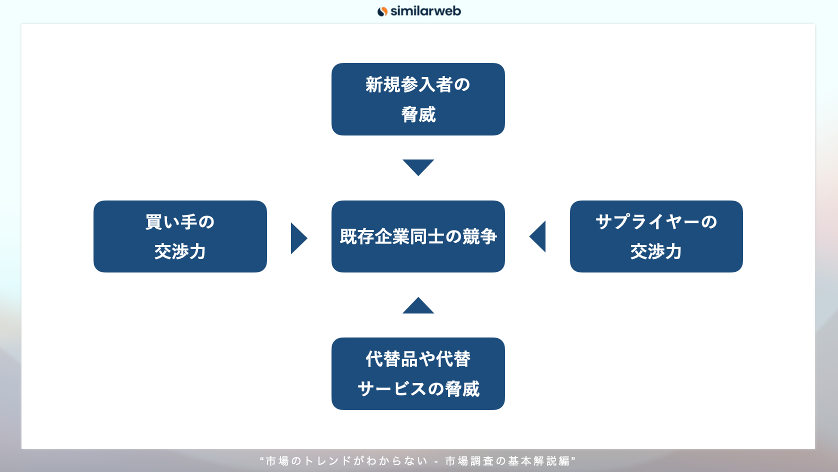
ファイブフォース
業界分析手順
1.業界を「製品の範囲」と「地理的範囲」の二つの面から定義する
2.それぞれの競争要因を構成する当事者を特定し、必要に応じてグループに分類する
3.それぞれの競争要因を促進する要素（ドライバー）を分析する
4.一歩下がって全体的な業界構造を見極める
5.それぞれの競争要因の最近の変化と将来起こりうる変化を分析する
6.ファイブフォースに対して、自社をどのようにポジショニングできるか
買い手
価格感度は上がっているか？
1.差別化されていない
2.買い手のほかのコストや予算と比較して、相対的に高価である
3.製品・サービスの質が買い手に影響を及ぼさない
サプライヤー
サプライヤーの力は大きいか？
1.サプライヤーが大規模で集中している場合
2.代わりのサプライヤーが（少なくとも短期的に）いない場合
3.スイッチングコストがサプライヤーに有利に働く場合
4.差別化がサプライヤーに有利にはたらく場合
5.サプライヤーが製造機能を垂直統合し、業界の製品を内製する可能性が実際にある場合
代替品
買い手にとって代替品に乗り換えるスイッチングコストは低いか？ |  | 検索キーワード調査でヒットした対象の調査 ex.ワークマン
新規参入者
新規参入者は脅威か？既存企業はどのようにして参入障壁を高めるか？
1.生産量増加に対し、単位あたりコストは下がるかどうか：規模の経済
2.顧客がサプライヤーを変更すると、スイッチングコストが生じるだろうか
3.ある企業の製品の利用者が増えるにつれて、利用者にとっての製品の価値は高まるか：ネットワーク効果
4.事業に新規参入するための「入場料」はいくらか
5.業界の既存企業には、規模とは別に、新規参入者にもちえない強みがあるだろうか
6.政府の施策は、新規参入を制限または阻止しているだろうか
7.新規参入を計画している企業は、既存企業からの反撃をどのように予測しているだろうか
既存企業
競争は激しいか？ |  | 俯瞰し、差を調査
1.競合企業が乱立しているか、規模と影響力においてほぼ互角である場合
2.業界の成長が鈍いと、シェア争いが激化する
3.撤退障壁が高いと、業界から企業が退出しにくくなる
4.競合企業が事業に対して道理に合わない執着をもっている、つまり財務業績を最優先目標としない場合
価格競争は起きそうか？
1.製品・サービスの見分けがほとんどつかず、買い手のスイッチングコストが低いとき：競争の収斂
2.固定費が高く、限界費用が低いとき
3.生産能力の大幅な拡充が必要になったとき
4.製品が陳腐化しやすいとき
業界は魅力的か？
1.業界の収益性はなぜいまのような水準なのか？収益性を支える要因は何か？
2.何が変わりつつあるだろうか？収益性は今後どのように変化するだろう？ | 全体的に伸びている →しかし、シージなりティがある └伸びている時期に、どこが勝っている？ | 俯瞰し、マクロで市場を見る
3.自社が生み出している価値のとり分を増やすには、どういった制約要因を克服しなくてはならないだろうか？
4.競争要因の影響が弱い場所に自社をポジショニングできるか？

顧客の潜在心理と共通点は？
何人か具体的な顧客を書き出し、共通点を書き出す

ここで一度反証。整理し、コアと戦略決める。これが来まったら、Whatに入る

戦略/コアターゲット
コアターゲットは？
戦略ターゲットは？

母数の整理 | 自社と競合
人口変数：最大母数は？出店地域毎の最大母数は？
地理変数：地域毎の違いは？
心理変数：ターゲット毎の心理の違いは？
行動変数：ターゲットは購入前から購入後まで、どのような動きをしている？
時間：商品・サービスを使用するのにかかる時間は？他社より長い？短い？
種類：商品・サービスの種類は？他社より種類は多い？少ない？何が違う？
値段：商品・サービスの値段は？市場平均は？他社といくら違う？
場所：商品・サービスをどこで展開している？競合はどこで展開している？
量 ：商品・サービスをどれくらいの量出荷している？他社はどれくらい出荷している？
現在のサービスモデルフロー：顧客が認知してからアフターサービスまでの流れは？

